Inhoudsopgave
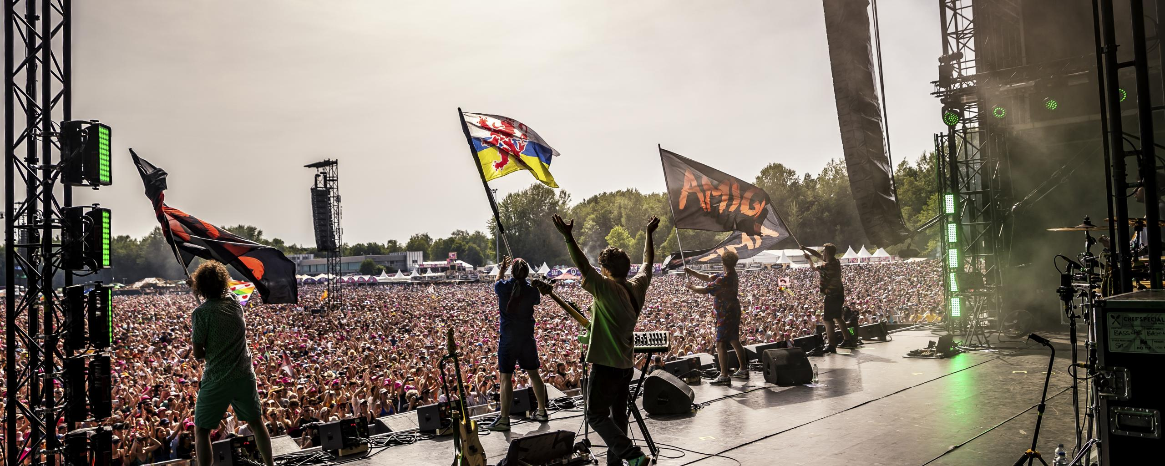
PRIJZENBLAD GLAS

Ga naar werkzaamheden locatie

Dit is het Prijzenblad ten behoeve van de EA glasbewassing. Voor de eisen die verbonden zijn aan de producten/diensten wordt verwezen naar de aanbestedingsleidraad.
Inschrijver dient rekening te houden dat te allen tijde totale prijzen worden ingevuld. Dit wil zeggen dat dit een all-in prijs is waar middel, materialen, reiskosten, , transportkosten, administratie, facturering, incasso, overhead e.d. in opgenomen zijn.
Prijzen dienen exclusief BTW te zijn.
Gemeente Landgraaf wil alle kosten verdisconteerd zien in de te offreren prijselementen.

Ga naar de totaalprijzen locaties

Ga naar inzicht tarieven

Ga naar de menukaart

Werkzaamheden per locatie
WERKZAAMHEDEN PER LOCATIE

Burgerhoes | Werkzaamheden glaswas | M2-ers | Prijs per keer | Frequentie | Prijs per jaar
Sweelinckplein 1 | Gevelglas buitenzijde (incl. kozijnen en vensterbanken) | 1369.6 |  | 4 | € - | € -

 | Gevelglas binnenzijde (incl. kozijnen en vensterbanken) | 1369.6 |  | 4 | € -

 | Separatieglas (incl. kozijnen en vensterbanken) | 460.96 |  | 4 | € -

 | Gevelbeplating (zwart) buitenzijde (incl. kozijnen) | 291.58 |  | 4 | € -

 | Separatieglas deuren BG (incl. kozijnen) | 669.9 |  | 4 | € -

 | Draaideur en entree pui dubbelzijdig (incl. kozijnen) | 210.28 |  | 52 | € -

 | Raadzaal: gevelglas binnen- en buitenzijde (incl. kozijnen) | 30.82 |  | 12 | € -

 | Raadzaal vide en trap: separatieglas beide zijden (incl. kozijnen) | 24.35 |  | 2 | € -

 | Koepelglas binnen- en buitenzijde incl. stalen constructie | 376.32 |  | 2 | € -

 | Belettering Raadzaal een Raadhuisplein zijde | 5 |  | 2 | € -

 | Vitrineglas Erik Dekker Passage | 2.4 |  | 2 | € -

Mens Ontwikkel Bedrijf (MOB) | Werkzaamheden glaswas | M2-ers | Prijs per keer | Frequentie | Prijs per jaar
Marconistraat 13 | Gevelglas buitenzijde (incl. kozijnen en vensterbanken) | 235.88 |  | 4 | € - | € -

 | Gevelglas binnenzijde (incl. kozijnen en vensterbanken) | 235.88 |  | 4 | € -

 | Separatieglas (incl. kozijnen en vensterbanken) | 49.98 |  | 4 | € -

 | Gevelbeplating (zwart) buitenzijde (incl. kozijnen) | 70.87 |  | 4 | € -

Gegevenshuis | Werkzaamheden glaswas | M2-ers | Prijs per keer | Frequentie | Prijs per jaar
Emile Erensplein 55 | Gevelglas buitenzijde (incl. kozijnen en vensterbanken) | 232.96 |  | 4 | € - | € -

 | Gevelglas binnenzijde (incl. kozijnen en vensterbanken) | 232.96 |  | 4 | € -

 | Separatieglas (incl. kozijnen en vensterbanken) | 184.3 |  | 4 | € -

 | Entree puit dubbelzijdig (incl. kozijnen) | 71.68 |  | 52 | € -

Beheer Openbare Ruimte (BOR) | Werkzaamheden glaswas | M2-ers | Prijs per keer | Frequentie | Prijs per jaar
Voltastraat 22 | Gevelglas buitenzijde (incl. kozijnen en vensterbanken) | 91.49 |  | 4 | € - | € -

 | Gevelglas binnenzijde (incl. kozijnen en vensterbanken) | 91.49 |  | 4 | € -

 | Separatieglas (incl. kozijnen en vensterbanken) | 21.64 |  | 4 | € -

 | Gevelbeplating (zwart) buitenzijde (incl. kozijnen) | 4.83 |  | 52 | € -

Totaal
PRIJZENBLAD TOTAAL

Locatie | Jaar 1 excl. BTW | Jaar 2 excl. BTW | Totaal excl. BTW
Burgerhoes |  |  | 0

Mens Ontwikkel Bedrijf (MOB) |  |  | 0

Gegevenshuis |  |  | 0

Beheer Openbare Ruimte (BOR) |  |  | 0

Opmeten m2-ers |  |  | € -

 | € - | € - | € - | Is de totaalprijs (P)

Voor akkoord: Naam: ............................................................ Organisatie: ............................................................
Handtekening: ............................................................

Inzicht tarieven
INZICHT TARIEVEN

Burgerhoes | Werkzaamheden glaswas | Tarief per m2
Sweelinckplein 1 | Gevelglas buitenzijde (incl. kozijnen en vensterbanken)

 | Gevelglas binnenzijde (incl. kozijnen en vensterbanken)

 | Separatieglas (incl. kozijnen en vensterbanken)

 | Gevelbeplating (zwart) buitenzijde (incl. kozijnen)

 | Separatieglas deuren BG (incl. kozijnen)

 | Draaideur en entree pui dubbelzijdig (incl. kozijnen)

 | Raadzaal: gevelglas binnen- en buitenzijde (incl. kozijnen)

 | Raadzaal vide en trap: separatieglas beide zijden (incl. kozijnen)

 | Koepelglas binnen- en buitenzijde incl. stalen constructie

 | Belettering Raadzaal een Raadhuisplein zijde

 | Vitrineglas Erik Dekker Passage

Mens Ontwikkel Bedrijf (MOB) | Werkzaamheden glaswas | Tarief per m2
Marconistraat 13 | Gevelglas buitenzijde (incl. kozijnen en vensterbanken)

 | Gevelglas binnenzijde (incl. kozijnen en vensterbanken)

 | Separatieglas (incl. kozijnen en vensterbanken)

 | Gevelbeplating (zwart) buitenzijde (incl. kozijnen)

Gegevenshuis | Werkzaamheden glaswas | Tarief per m2
Emile Erensplein 55 | Gevelglas buitenzijde (incl. kozijnen en vensterbanken)

 | Gevelglas binnenzijde (incl. kozijnen en vensterbanken)

 | Separatieglas (incl. kozijnen en vensterbanken)

 | Entree puit dubbelzijdig (incl. kozijnen)

Beheer Openbare Ruimte (BOR) | Werkzaamheden glaswas | Tarief per m2
Voltastraat 22 | Gevelglas buitenzijde (incl. kozijnen en vensterbanken)

 | Gevelglas binnenzijde (incl. kozijnen en vensterbanken)

 | Separatieglas (incl. kozijnen en vensterbanken)

 | Gevelbeplating (zwart) buitenzijde (incl. kozijnen)

Winkelcentrum Op de Kamp | Werkzaamheden glaswas | Tarief per m2
Hoogstraat | Schuifdeuren (5) dubbelzijdig (incl. kozijnen)

Menukaart
MENUKAART

In onderstaand schema dient de inschrijver de prijzen excl. BTW op te geven voor additionele werkzaamheden. De diensten opgesomd in het schema kan gemeente Landgraaf afnemen. De producten zijn ter oriëntatie en geven de mogelijkheid om te gaan "winkelen" indien nodig. Gemeente Landgraaaf heeft geen enkele verplichting tot afname van deze diensten. Gegadigde kan diensten naar eigen wil toevoegen.

Werkzaamheden: | uurtarief/m2 excl. BTW:

